Sheet1
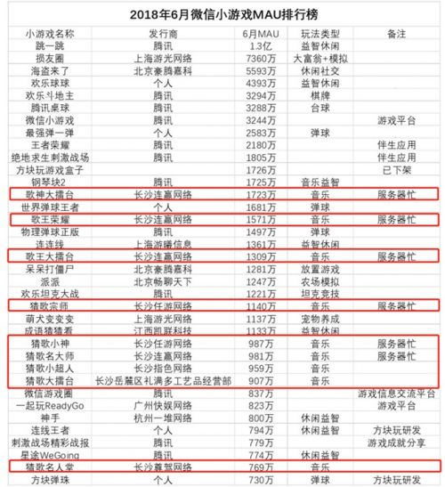
新分成比例（流水） | 原分成比例（流水） | 单日广告流水 | 开发者日分成 新 | 开发者日分成 原 | 需DAU规模 | 开发者月分成 原 | 开发人数 | 开发周期 | 经营成本 | 利润 | 团队分成 | 发行分成 | 开发分成 | 人均分成
50% | 30% | 100,000 | 50,000 | 30,000 | 1,000,000 | 1,500,000 | 1 | 2 | 20,000 | 1,480,000 | 444,000 | 177,600 | 266,400 | 266,400
 |  | 1,000,000 | 500,000 | 300,000 | 10,000,000 | 15,000,000 | 1 | 3 | 30,000 | 14,970,000 | 4,491,000 | 1,796,400 | 2,694,600 | 2,694,600
 |  | 10,000,000 | 5,000,000 | 3,000,000 | 100,000,000
 |  | 10,000 | 5,000 | 3,000 | 100,000 | 150,000 | 1 | 1 | 10,000 | 140,000 | 42,000 | 16,800 | 25,200 | 25,200
 |  | 400 | 200 | 120 | 4,000 | 6,000 | 1 | 1 | 10,000 | -4,000 | -1,200 | -480 | -720 | -720

100万DAU的单日广告收入区间
20,000
40,000
平均收入
30,000
广告ARPUDAU
0.05

目前重点游戏数据 | 月流水 | 日均流水 | DAU | ARPUDAU
腾讯桌球（内购+广告） | 10,000,000 | 333,333 | 5,200,000 | 0.06
海盗来了（内购+广告） | 100,000,000 | 3,333,333 | 20,000,000 | 0.17

